图纸信息表
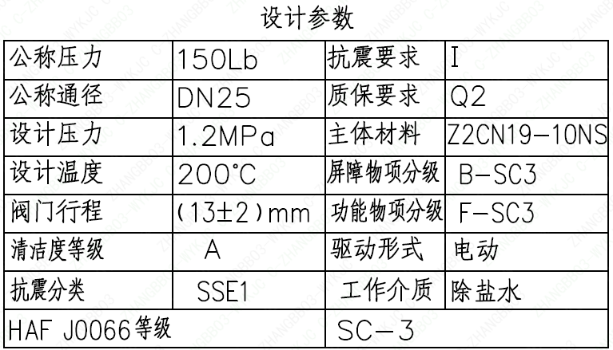
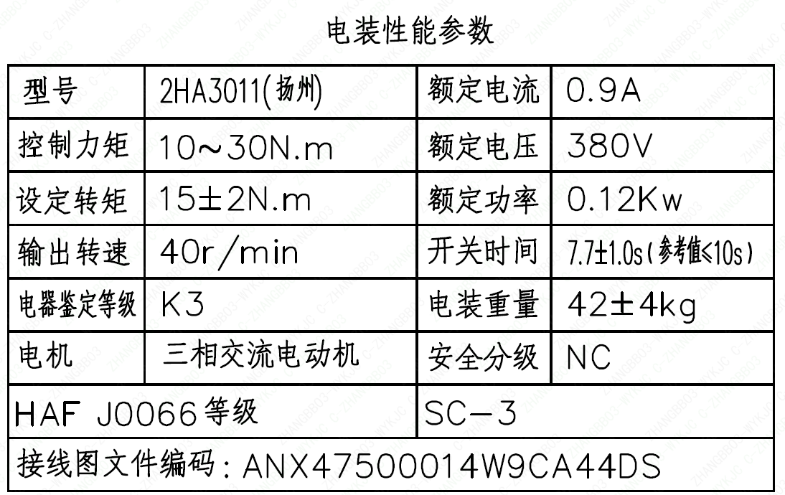
页码 | 表格名称 | 字段名称 | 字段值 | 标准字段名 | 标准字段值
1 | 设计参数 | 公称压力 | 150Lb
1 | 设计参数 | 公称通径 | DN25 | 阀门入口口径 | DN25
 |  |  |  | 阀门出口口径 | DN25
1 | 设计参数 | 设计压力 | 1.2MPa | 设计压力 | 1.2
1 | 设计参数 | 设计温度 | 200℃ | 设计温度 | 200
1 | 设计参数 | 阀门行程 | (13±2)mm
1 | 设计参数 | 清洁度等级 | A | 清洁度等级 | A
1 | 设计参数 | 抗震分类 | SSE1 | 抗震分类 | SSE1
1 | 设计参数 | HAF J0066 等级 | SC-3 | 核安全等级（阀门本体） | SC-3
1 | 设计参数 | 抗震要求 | I | 抗震要求 | I
1 | 设计参数 | 质保要求 | Q2 | 物项质保等级 | Q2
1 | 设计参数 | 主体材料 | Z2CN19-10NS
1 | 设计参数 | 屏障物项分级 | B-SC3 | 屏障物项分级 | B-SC3
1 | 设计参数 | 功能物项分级 | F-SC3 | 功能物项分级（可运行性） | F-SC3
 |  |  |  | 功能物项分级（完整性） | F-SC3
1 | 设计参数 | 驱动形式 | 电动 | 驱动类型 | Electric
1 | 设计参数 | 工作介质 | 除盐水 | 流体介质 | D
1 | 电装性能参数 | 型号 | 2HA3011 (扬州)
1 | 电装性能参数 | 控制力矩 | 10～30N.m
1 | 电装性能参数 | 设定转矩 | 15±2N.m
1 | 电装性能参数 | 输出转速 | 40r/min
1 | 电装性能参数 | 电器鉴定等级 | K3 | 驱动装置鉴定程序 | K3
1 | 电装性能参数 | 电机 | 三相交流电动机
1 | 电装性能参数 | HAF J0066 等级 | SC-3 | 核安全等级（执行机构） | SC-3
1 | 电装性能参数 | 接线图文件编码 | ANX47500014W9CA44DS
1 | 电装性能参数 | 额定电流 | 0.9A
1 | 电装性能参数 | 额定电压 | 380V
1 | 电装性能参数 | 额定功率 | 0.12Kw
1 | 电装性能参数 | 开关时间 | 7.7±1.0s（参考≤10s）
1 | 电装性能参数 | 电装重量 | 42±4kg
1 | 电装性能参数 | 安全分级 | NC
1 | 阀门参数表 | FI | 3RIS1248VN/3RIS2248VN | 功能位置编码 | 1TE5244VD,2TE5244VD
1 | 阀门参数表 | 阀门通径mm | 25 | 阀门入口口径 | DN25
 |  |  |  | 阀门出口口径 | DN25
1 | 阀门参数表 | 阀门通径in | 1
1 | 阀门参数表 | 开关力矩（N・m)(实际值） | 15±2
1 | 阀门参数表 | 重量（Kg)(理论值） | 62±6
1 | 阀门参数表 | 重量（Kg)(参考值） | ≤75
1 | 阀门参数表 | 重心（x,y,z)(理论值） | (25,-24,429)
1 | 阀门参数表 | 阀体最小壁厚（mm） | 4.1
1 | 阀门参数表 | 采购RIN | SIN-SB0025SA | 采购RIN码 | SIN-SB0025SA
1 | 阀门参数表 | 供货RIN | SINSB0025SPACBH | 供货RIN码 | SINSB0025SPACBH
1 | 阀门参数表 | 接管尺寸（mm） | ∅33.4×3.38 | 入口接管外径 | 33.4
 |  |  |  | 入口接管壁厚 | 3.38
 |  |  |  | 出口接管外径 | 33.4
 |  |  |  | 出口接管壁厚 | 3.38
 |  |  |  | 三通接管外径 | 33.4
 |  |  |  | 三通接管壁厚 | 3.38
1 | 阀门参数表 | A→C CV（计算值） | 15.3 | 设计要求流量系数(A→C) | 15.3
1 | 阀门参数表 | A→B CV（计算值） | 19.1 | 设计要求流量系数 | 19.1
1 | 阀门参数表 | 外形图文件编码 | ANX47500020W9CA44DD 1/2

试验要求
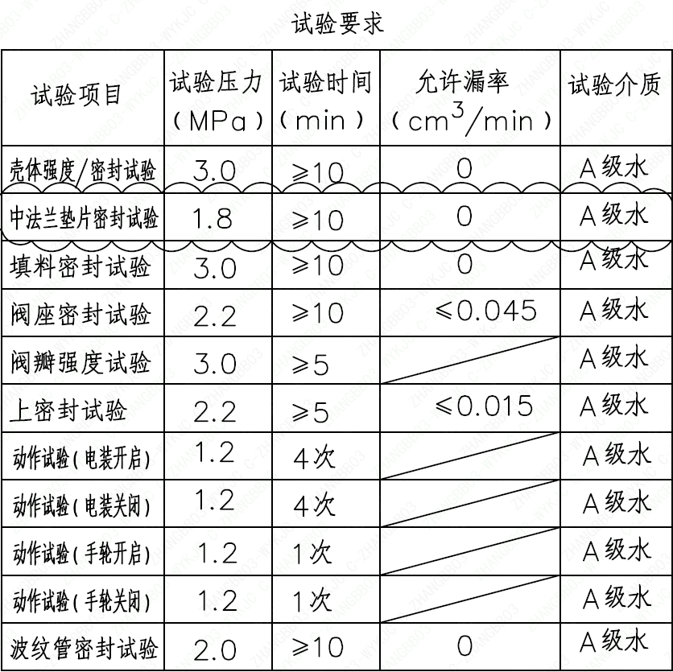
页码 | 试验项目 | 试验压力(MPa) | 试验时间(min) | 允许漏率(cm³/min) | 试验介质
1 | 壳体强度/密封试验 | 3.0 | ≥10 | 0 | A级水
1 | 中法兰垫片密封试验 | 1.8 | ≥10 | 0 | A级水
1 | 填料密封试验 | 3.0 | ≥10 | 0 | A级水
1 | 阀座密封试验 | 2.2 | ≥10 | ≤0.045 | A级水
1 | 阀瓣强度试验 | 3.0 | ≥5 |  | A级水
1 | 上密封试验 | 2.2 | ≥5 | ≤0.015 | A级水
1 | 动作试验(电装开启) | 1.2 | 4次 |  | A级水
1 | 动作试验(电装关闭) | 1.2 | 4次 |  | A级水
1 | 动作试验(手轮开启) | 1.2 | 1次 |  | A级水
1 | 动作试验(手轮关闭) | 1.2 | 1次 |  | A级水
1 | 波纹管密封试验 | 2.0 | ≥10 | 0 | A级水

材料清单
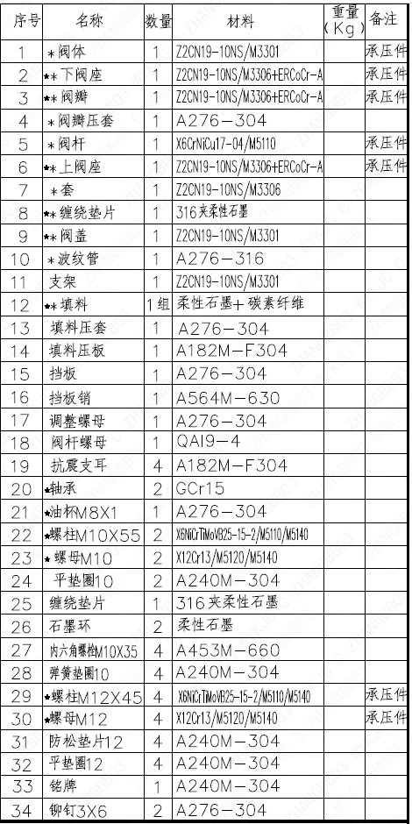
页码 | 序号 | 名称 | 数量 | 材料 | 重量(Kg) | 备注
1 | 1 | *阀体 | 1 | Z2CN19-10NS/M3301 |  | 承压件
1 | 2 | ★*下阀座 | 1 | Z2CN19-10NS/M3306+ERCoCr-A |  | 承压件
1 | 3 | ★*阀瓣 | 1 | Z2CN19-10NS/M3306+ERCoCr-A |  | 承压件
1 | 4 | *阀瓣压套 | 1 | A276-304
1 | 5 | *阀杆 | 1 | X6CrNiCu17-04/M5110 |  | 承压件
1 | 6 | ★*上阀座 | 1 | Z2CN19-10NS/M3306+ERCoCr-A |  | 承压件
1 | 7 | *套 | 1 | Z2CN19-10NS/M3306
1 | 8 | ★*缠绕垫片 | 1 | 316夹柔性石墨
1 | 9 | ★*阀盖 | 1 | Z2CN19-10NS/M3301
1 | 10 | *波纹管 | 1 | A276-316
1 | 11 | 支架 | 1 | Z2CN19-10NS/M3301
1 | 12 | ★*填料 | 1组 | 柔性石墨+碳素纤维
1 | 13 | 填料压套 | 1 | A276-304
1 | 14 | 填料压板 | 1 | A182M-F304
1 | 15 | 挡板 | 1 | A276-304
1 | 16 | 挡板销 | 1 | A564M-630
1 | 17 | 调整螺母 | 1 | A276-304
1 | 18 | 阀杆螺母 | 1 | QA19-4
1 | 19 | 抗震支耳 | 4 | A182M-F304
1 | 20 | ★轴承 | 2 | GCr15
1 | 21 | ★油杯M8×1 | 1 | A276-304
1 | 22 | ★螺栓M10×55 | 2 | X6NiCrTiMoVB25-15-2/M5110/M5140
1 | 23 | ★螺母M10 | 2 | X12Cr13/M5120/M5140
1 | 24 | 平垫圈10 | 2 | A240M-304
1 | 25 | 缠绕垫片 | 1 | 316夹柔性石墨
1 | 26 | 石墨环 | 2 | 柔性石墨
1 | 27 | 内六角螺栓M10×35 | 4 | A453M-660
1 | 28 | 弹簧垫圈10 | 4 | A240M-304
1 | 29 | ★螺栓M12×45 | 4 | X6NiCrTiMoVB25-15-2/M5110/M5140 |  | 承压件
1 | 30 | ★螺母M12 | 4 | X12Cr13/M5120/M5140 |  | 承压件
1 | 31 | 防松垫片12 | 4 | A240M-304
1 | 32 | 平垫圈12 | 4 | A240M-304
1 | 33 | 铭牌 | 1 | A240M-304
1 | 34 | 铆钉3×6 | 2 | A276-304
1 | 35 | 电装 | 1 | 成品
1 | 36 | 链 | 1 | 304
1 | 37 | 指示针 | 1 | 304

图签栏
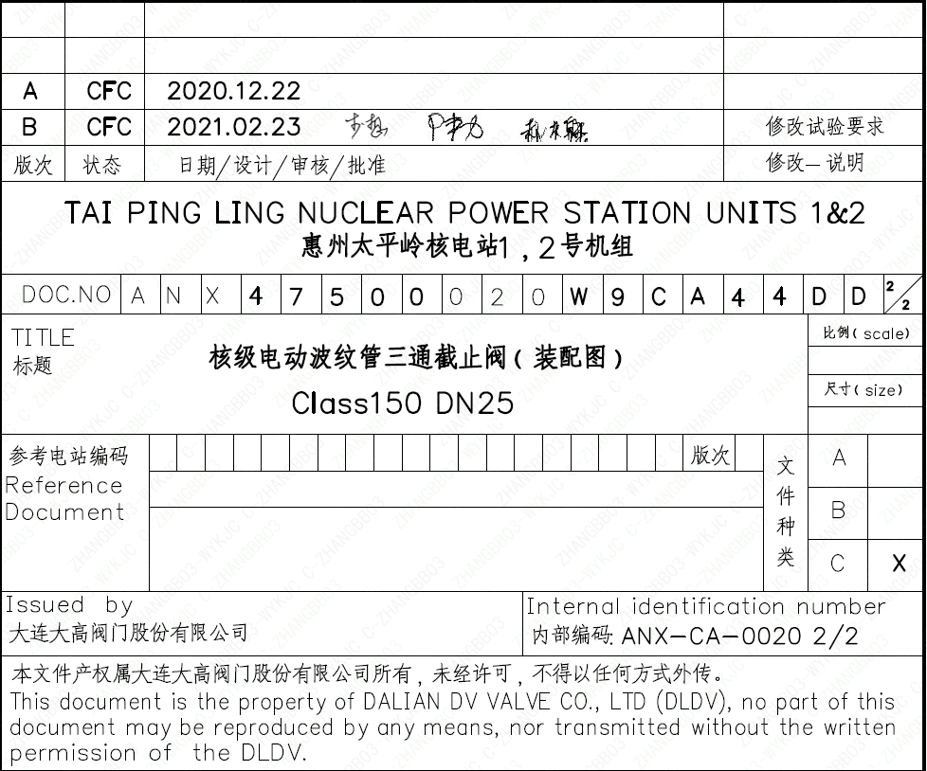
页码 | 文件编码 | 卷标 | 标题 | 参考文件编码 | 参考电站编码版次
1 | ANX47500020W9CA44DD | 2/2 | 核级电动波纹管三通截止阀（装配图）Class150 DN25

